关系图
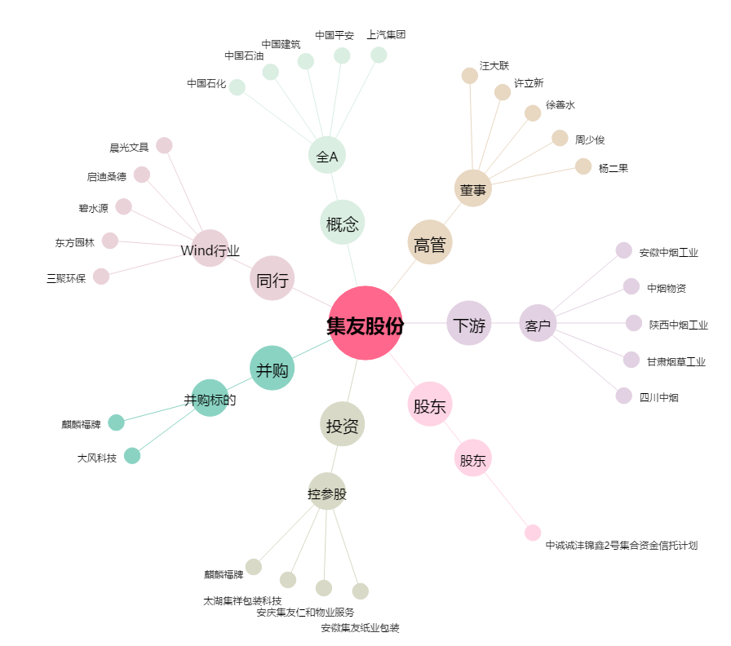
集友股份[603429.SH] - 关系概览图

